선택된 자전거
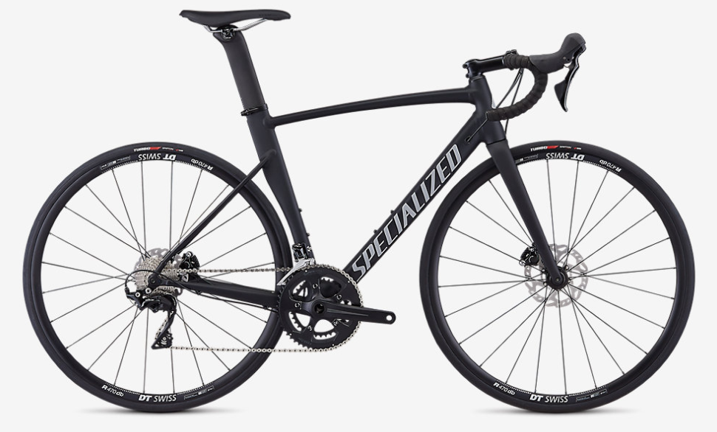
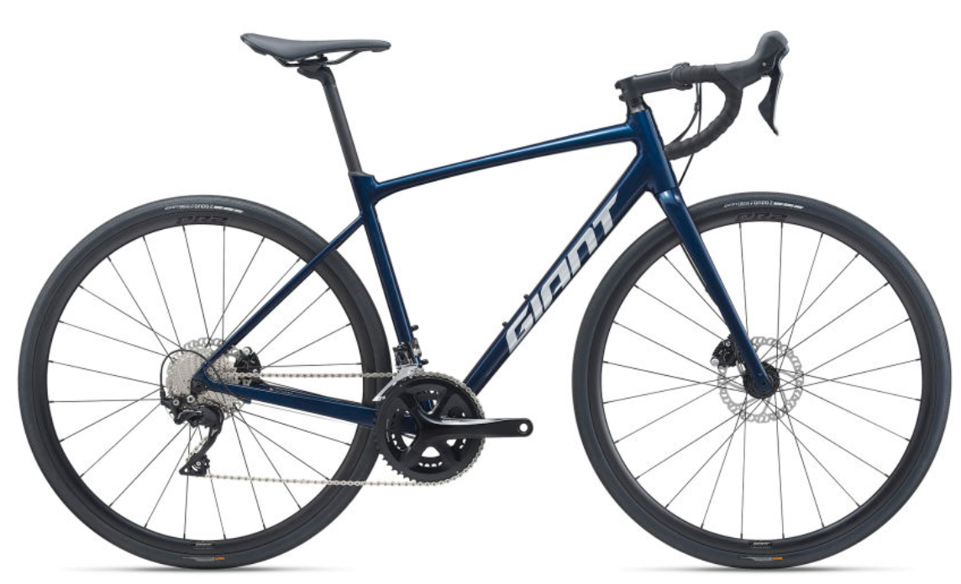
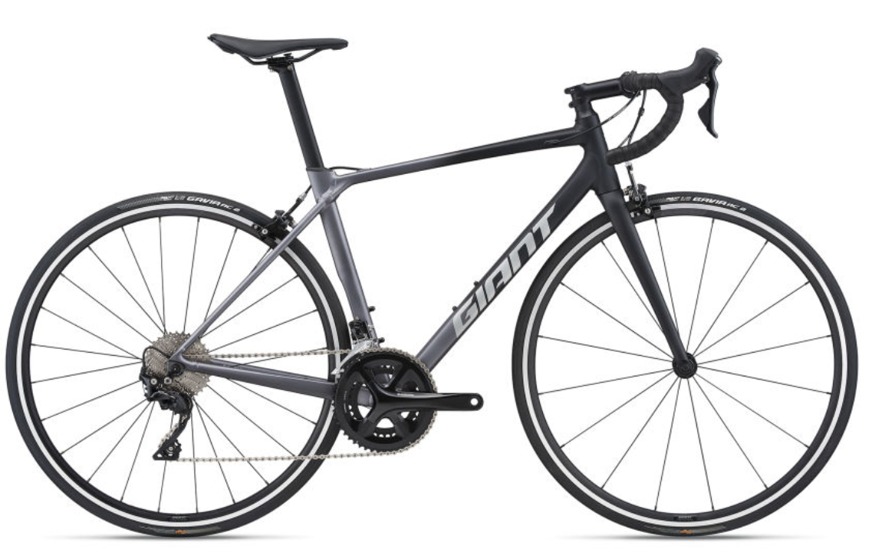
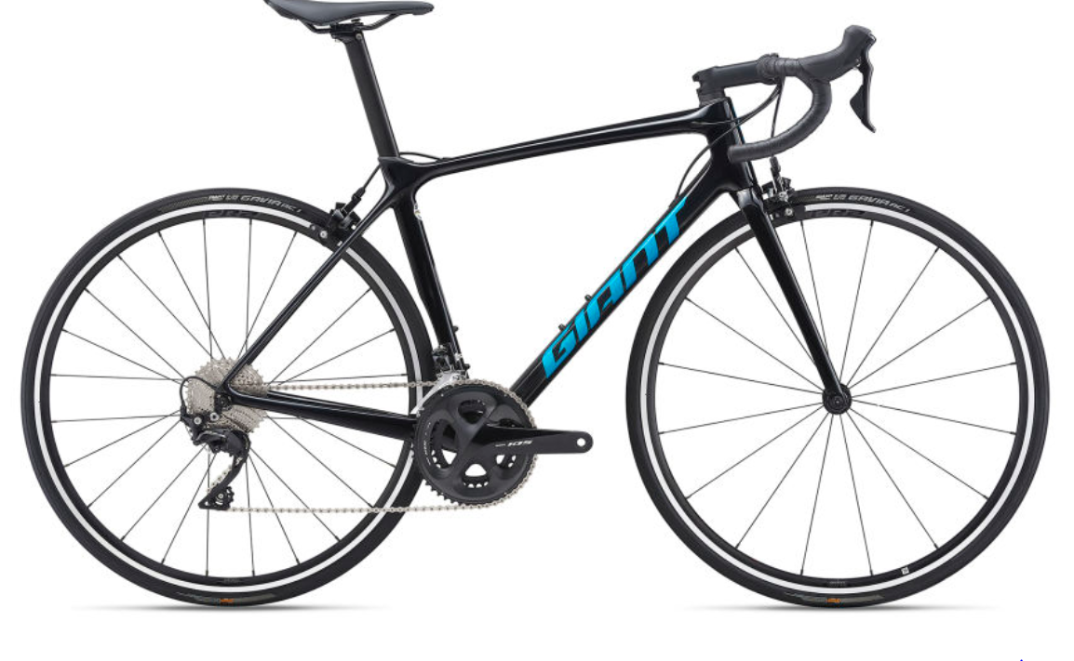
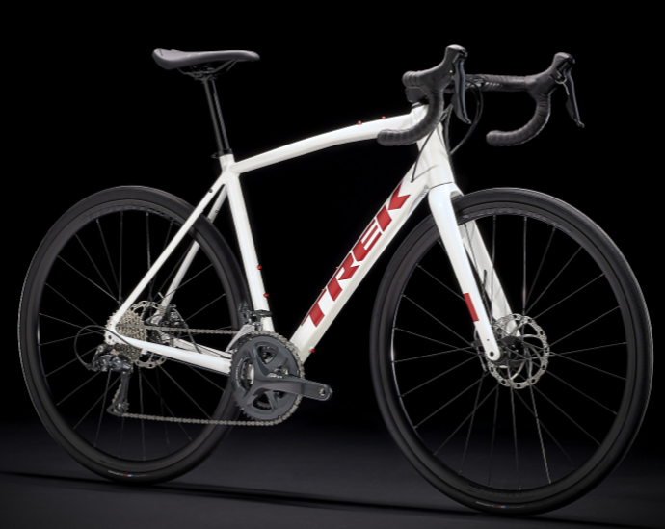
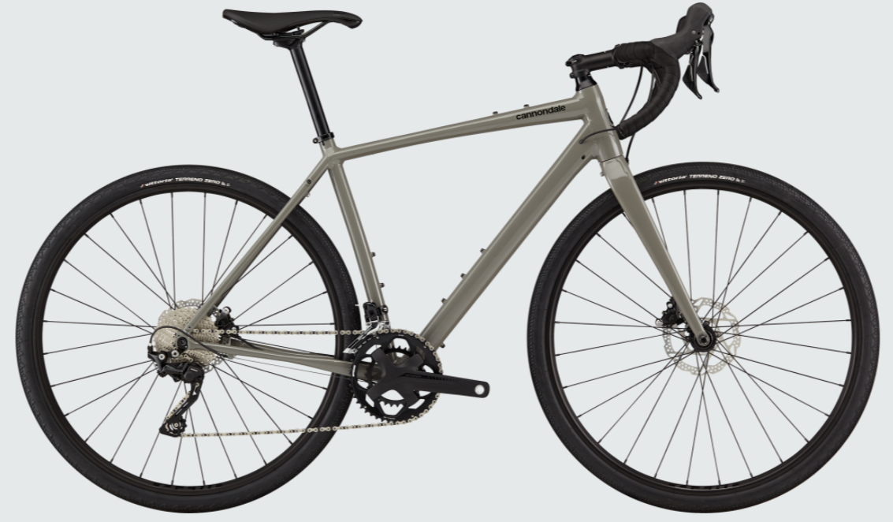
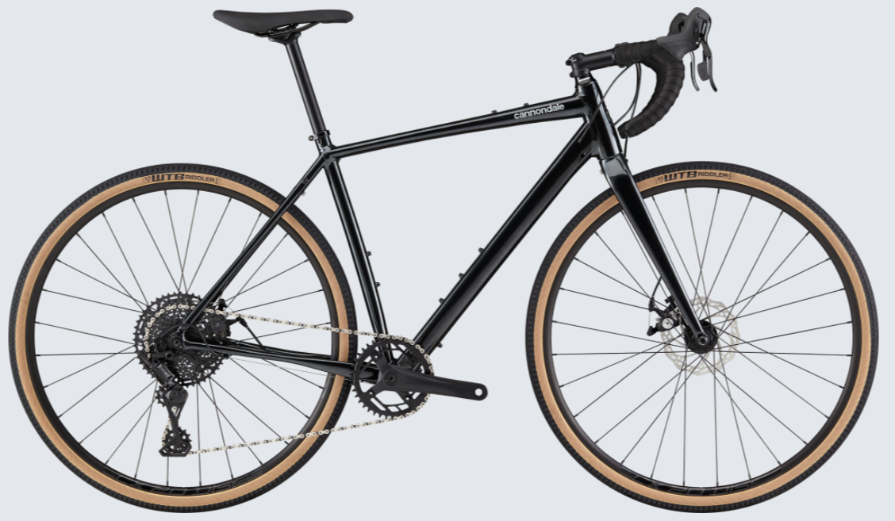
메이커 | 자전거명 | 가격 | 프레임 | 포크 | 구동계 | 스프라켓 | 기어비 | 기타
스페셜라이즈드 | Allez Sprint Comp Disc | 1,785,000 | 알루미늄 | 카본 | 시마노 105
자이언트 | 티씨알 SL 1 | 1,320,000 | 알루미늄 | composite | 시마노 105
자이언트 | 컨텐드 AR 1 | 1,670,000 | 알루미늄 | composite | 시마노 105
자이언트 | 띠씨알 어드밴스 2 KOM | 1,960,000 | advenced-grade composite | advenced-grade composite | 시마노 105 | 11x34T | 50x34T | 싱글 파워미터인 자이언트 파워 프로 S
트랙 | 도마니 AL 3 디스크 | 1,230,000 | 알루미늄 | 카본 | 시마노 소라
캐논데일 | TOPSTONE 2 |  | alloy | 카본 | 시마노 GRX 400
캐논데일 | TOPSTONE 3 | 1,600,000 | alloy | 카본 | 시마노 소라
캐논데일 | TOPSTONE 4 |  | alloy | 카본 | 마이크로쉬프트

